상품제안서
써모스 보온보냉 푸드컨테이너 500ml JBT-500K | 상품코드: F28194

 |  |  |  |  |  |  | 02-412-0044 | www.easy1.co.kr
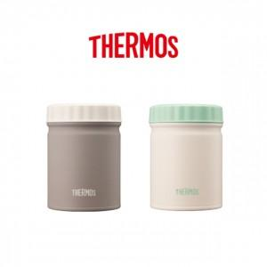

【상세/제작정보】 | 레이저인쇄 100개 미만 6만원 부과세별도 실크인쇄 100개 미만 6만원 부과세별도 선물포장 100개 미만 4만원 부과세별도

【인쇄/포장옵션】 | 실크, 레이저, 컬러필름인쇄 / 포장지포장

【공급단가】 | 수량 | 50~ | 100~ | 500~ | 1,000~ | 2,000~
*VAT별도 | 단가 | 28,800원 | 28,320원 | 27,600원 | 27,120원 | 26,400원

【상품 URL】 | http://www.easy1.co.kr/src/goods_detail.php?gdno=28194

